Sheet1
核科学与技术学院2025年“国际课程与实践周”课程信息统计表
序号 | 课程名称（英文） | 外教姓名 | 校内负责人姓名 | 校内负责人联系电话 | 课程类型授课对象 | 上课平台（超星/腾讯会议/ZOOM/钉钉） | 上课时间安排 | 是否全校公选及人数限制 | 考核方式 | 班级邀请码 | 班级二维码 | 课程门户链接 | 备注
1 | 放射分析与放射性生态 Environmental radioanalysis and radioecology | Alex Tarancon Sanz | 侯小琳 | 18153690165 | 全校：本＋研 | 超星建课，线下授课 | 7.7-7.11 | 是/50~150人 | 开卷考核 | 24289849 |   | https://mooc1.chaoxing.com/course-ans/courseportal/252877737.html
 |  | Mojmír Němec | 康康 | 18153690165 |  | 超星建课，线下授课 |  | 是/50~150人 | 开卷考核 | 24289849 |  | https://mooc1.chaoxing.com/course-ans/courseportal/252877737.html
 |  | Hee Reyoung Kim |  |  |  | 超星建课，线下授课 |  | 是/50~150人 | 开卷考核 | 24289849 |  | https://mooc1.chaoxing.com/course-ans/courseportal/252877737.html
2 | 现代原子核物理理论 Modern Theories in Nuclear Physics | Jason Holt | 牛一斐 | 13893660498 | 全校：本＋研 | 超星建课，线下授课 | 8.24-8.29 | 是/100人 | 学习报告 | 10225133 | 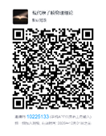 | https://mooc1.chaoxing.com/course/253313159.html
 |  | Kazuki Yoshida |  |  |  | 超星建课，线下授课 |  | 是/100人 | 学习报告
 |  | Bradley Meyer |  |  |  | 超星建课，线下授课 |  | 是/100人 | 学习报告
3 | 原子核物理实验前沿 Frontiers in Experimental Nuclear Physics | Tomohiro Uesaka |  |  | 全校：本＋研 | 超星建课，线下授课 | 8.24-8.29 | 是/100人 | 学习报告 | 2582507 |  | https://mooc1.chaoxing.com/course/253313458.html
 |  | Klaus Blaum |  |  |  | 超星建课，线下授课 |  | 是/100人 | 学习报告
 |  | Andy Chae |  |  |  | 超星建课，线下授课 |  | 是/100人 | 学习报告
4 | 辐射物理 Radiation Physics | Muhammad Shahid | 彭海波 | 18119494325 | 全校：本＋研 | 超星建课，线下授课 | 7.7-7.12周一-周五 早上9：25-12：10 | 是/50人 | 学习报告 | 71713139 | 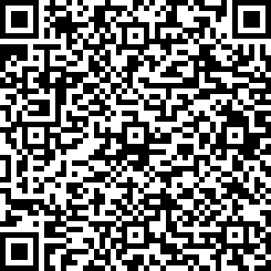 | https://mooc1. chaoxing.com/course/253309467.html

